Пропозиція_товари
 |  |  |  |  | Додаток №1до Запиту_2757 PB
Форма цінової пропозиції

(Назва Учасника), надає свою пропозицію щодо участі у закупівлі кухонної техніки для потреб ТЧХУ
Відомості про підприємство |  |  | Повне найменування учасника – суб’єкта господарювання
 |  |  | Ідентифікаційний код за ЄДРПОУ або реєстраційний номер облікової картки платника податків
 |  |  | Реквізити (адреса - юридична та фактична, телефон, факс, телефон для контактів, e-mail, розрахунковий рахунок)
Відомості про особу (осіб), які уповноважені представляти інтереси Учасника |  |  | (Прізвище, ім’я, по батькові, посада, контактний телефон).
Учаснику необхідно вказати модель (торгову марку), виробника та детально зазначати технічні характеристики продукції у відповідності до параметрів та вимог технічного опису даної таблиці та надати фото. Вартість доставки має бути врахована у вартість товару.

№ п/п | Технічні характеристики та опис |  | Запит |  | Ціна, за одиницю, (з урахуванням всіх податків і зборів) * | Вартість, грн., (з урахуванням всіх податків і зборів) *

 | Запит** | Пропозиція (вказати модель (торгову марку), виробника, параметри та характеристики продукції, фото) | Одиниця виміру | Кількість
1 | 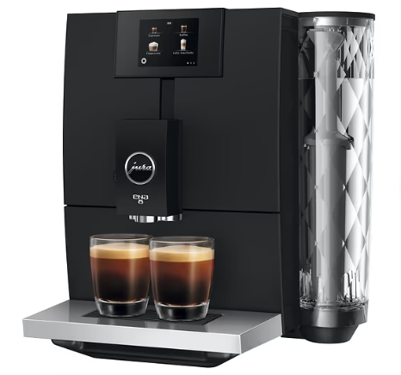 Кавомашина Jura Ena 8 Full Metropolitan Black Ec (виключно чорного кольору) Функція «Дві чашки». Не менше 15 програмованих напоїв (еспресо, кава, доппіо, кортадо, капучино, flat white, латте макіато, молочна піна, гаряча вода). Млин: Professional Aroma Grinder (збільшення аромату на 12,2%). Технології: Pulse Extraction Process (P.E.P.®) для оптимальної екстракції. Fine Foam Technology для приготування молочної піни. Заварний блок: Багаторівневий, 6–10 г кави. Насос та нагрів: Тиск не менше 15 бар, термоблок для швидкого нагрівання. Дисплей: Сенсорний кольоровий, не менше 2,8″. Налаштування: 10 рівнів міцності кави. 3 температури заварювання. 3 температури гарячої води. Регулювання об’єму кави та молока. Система води: Інтелектуальна (I.W.S.) з RFID для автоматичного розпізнавання фільтра CLEARYL Smart+. Гігієна та енергозбереження: Автоматичні програми очищення та декальцинації. TÜV-сертифікат на молочну систему. Energy Save Mode (E.S.M.), Zero-Energy Switch. Додаткові вимоги: Ємність контейнера для води: не менше 1,1 л. Ємність контейнера для зерен: не менше 125 г. Габарити: компактні (приблизно 32,3 × 27,1 × 44,5 см). Колір: Metropolitan Black. Гарантія: не менше 12 місяців. Сертифікація: відповідність стандартам безпеки та гігієни. |  | шт. | 2 |  | 0.00

2 | Термопот Ardesto TP-5BI Матеріал корпусу Нержавіюча сталь. Об'єм 5 літрів. Зі шкалою рівня води. Захист: вимкнення при знятті з бази, від перегріву, від увімкнення без води. Кришка знімна. Функція з повторним кип'ятінням, з підтримкою температури, з терморегулятором. Довжина кабелю >1,0 м. Тип нагрівального елемента прихований (диск). Потужність, 750 Вт. Габарити (ВхШхГ), 29 х 39 х 29см. Вага 3 кг. |  | шт. | 2 |  | 0.00

3 | 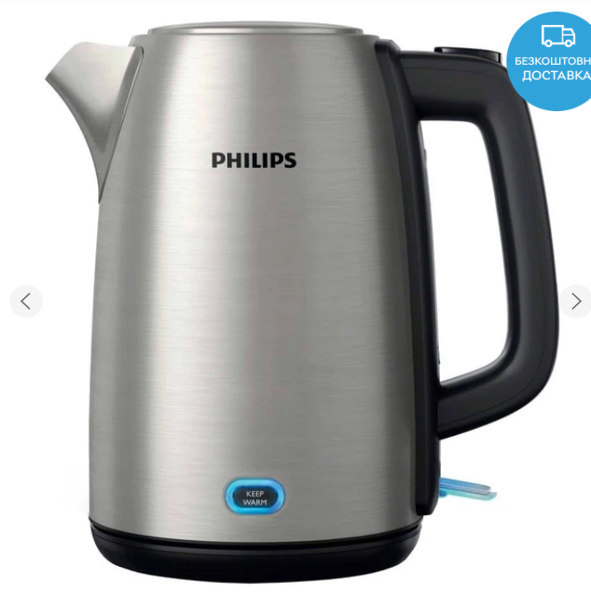 Електрочайник Philips Viva Collection HD9353/90 Матеріал колби:метал, тип нагрівального елемента: прихований (диск), оснащення: поворот на підставці на 360°, довжина мережевого шнура >0,5 м. Потужність:>1750 Вт. Об'єм:>1,5 л. Безпека: відключення при знятті з бази, відключення без води, захист від перегріву. Габарити та вага: приблизно 23×24×15 см, вага ~1,5 кг. |  | шт. | 2 |  | 0.00

4 | Кулер для води підлоговий Тип установки: підлоговий. Тип охолодження: електронний (термоелектричний, система Peltier). Режими подачі води: гаряча, холодна, кімнатної температури. Потужність нагріву: 500 Вт. Продуктивність нагріву: не менше 5,7 л/год при температурі 90–95 °C. Потужність охолодження: 80 Вт. Продуктивність охолодження: приблизно 0,72 л/год при температурі 10–15 °C. Об’єм бака гарячої води: 1,2 л. Об’єм бака холодної води: близько 1 л. Габарити: 310 × 370 × 1000 мм. Вага: близько 7,75 кг. Додаткові особливості: шафка для стаканчиків, знімний краплезбірник, захист від опіків на гарячому крані, резервуари з нержавіючої сталі, LED-індикація режимів. Клас енергоефективності: A. |  | шт. | 5 |  | 0.00

5 | 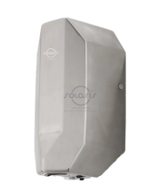 Електросушарка для рук настінна сенсорна Solaris M-790 Колір / Покриття - поліроване, Розміри, мм (ДхШхВ) 388х170х200, Матеріал корпуса - нержавіюча сталь Включення Автоматичне. Кріплення у комплекті. Сумарна потужність, 1200 Вт Час сушіння рук, 10-15с Швидкість потоку повітря 30 м/с. |  | шт. | 4 |  | 0.00

6 | Мікрохвильова піч Об’єм камери: 20 літрів Потужність СВЧ-нагрузки: 700 Вт Тип управління: механічні поворотні регулятори; таймер до 30 хв Рівні потужності: 5 рівнів Функція розморожування (defrost): є Діаметр скляного столика (turntable): ~24.5 см Підсвічування камери: вбудована лампа – для контролю процесу приготування Тип дверцят: одностулкові з боковим відкриванням Габарити без упаковки: приблизно 45.2 × 32.5 × 26.2 см (Ш×Г×В) Колір: чорний |  | шт. | 1 |  | 0.00

7 | Холодильник Beko RDSA240K20XB Тип пристрою: Двокамерний холодильник з морозильною камерою зверху, окремо стоячої установки Загальний корисний об'єм: 223 л (холодильна камера – 177 л, морозильна – 46 л) Система розморожування: статична (капельна) у холодильному відділенні; MinFrost® у морозильному Морозильна здатність: 4 кг/24 год; час збереження холод при відключенні – 16 год; 4-зірковий рейтинг Полички: 4 регульовані з загартованого скла, вантажопідйомність до 25 кг; 3 балкончика на дверцятах; 1 контейнер для овочів LED-підсвітка: у холодильному відділенні для зручності огляду Напрям відкривання дверей: правостороннє; петлі перенавішуються (ліво/право) Клас енергоефективності: A+ (споживання ≈226 кВт·год/рік, ≈0.619 кВт·год/добу) Рівень шуму: близько 40 дБ |  | шт. | 1 |  | 0.00

Всього вартість пропозиції, грн* |  |  |  |  | 0.00
* Товариство Червоного Хреста України є громадською неприбутковою організацією і просить надати максимальні знижки на товар, вказаний у ціновій пропозиції.
** Закупівля відбувається одним лотом.

 | Умови оплати: _______________________ (обов’язково заповнити!)
 | Термін поставки: _____________________________ календарних днів з моменту укладення договору

Примітка: вартість одиниці продукції та загальну вартість пропозиції потрібно заповнювати у гривнях, зазначаючи цифрове значення, яке має не більше двох знаків після коми.
Ми погоджуємось, що всі витрати, пов’язані з доставкою товару та завантажувально-розвантажувальними роботами здійснюються за рахунок Постачальника за наданою адресою.
Ми погоджуємося та ознайомлені з умовами типового Договору ТЧХУ (Додаток №2 до Запиту).
Ми погоджуємося з умовами, що Замовник має право розділити дану закупівлю між декількома постачальниками за умови наявності більш вигідних умов на різні позиції.
Ми погоджуємося з умовами, що Ви можете відхилити нашу чи всі надані пропозиції, та розуміємо, що Ви не обмежені у прийнятті будь-якої іншої пропозиції з більш вигідними для Вас умовами.
Ми погоджуємось зафіксувати цінову пропозицію протягом 90 календарних днів з моменту подачі
Подаючи свою пропозицію ми підтверджуємо повну комплектацію та відповідність умовам зазначеним в Запиті.
Учасники повинні надсилати цінові пропозиції з підписом і печаткою (за наявності)
Керівник організації/ФОП:____________________________ ( ____________________)

МП підпис ПІБ

